Sheet1
 |  |  |  | 한전 ON
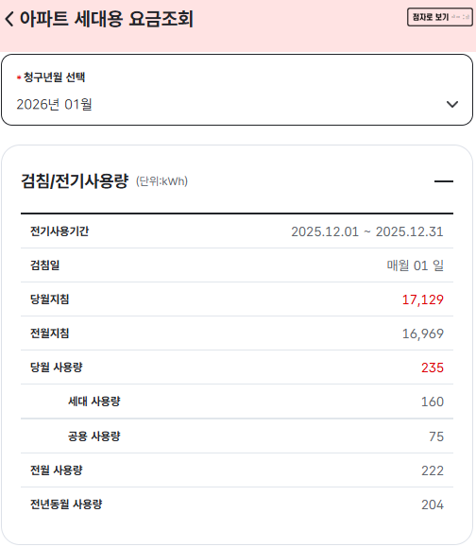
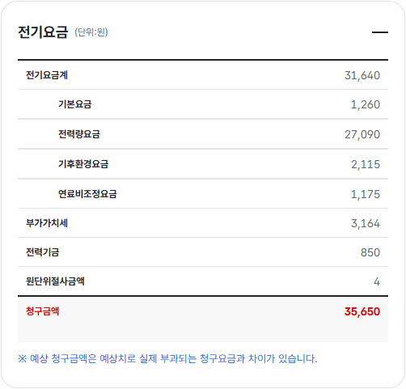
 | 고객정보 |  |  | 검침/전기사용량 (kWh)
 | 세대계약번호 | **-****-**** |  | 전기사용기간 | 2025.12.01 ~ 12.31 |  | 전기요금계 | 31,640
 | 성명 | 전승호 |  | 검침일 | 매월 01일 |  | 기본요금 | 1,260
 | 주소 | *** |  | 당월지침 | 17,129 |  | 전력량요금 | 27,090
 |  | 아파트(단일계약) |  | 전월지침 | 16,969 |  | 기후환경요금 | 2,115
 |  |  |  | 당월 사용량 | 235 |  | 연료비조정요금 | 1,175
 |  |  |  | 세대 사용량 | 160 |  | 부가가치세 | 3,164
 |  |  |  | 공용 사용량 | 75 |  | 전력기금 | 850 | 2.70%
 |  |  |  | 전월 사용량 | 222 |  | 원단위절사금액 | 4
 |  |  |  | 전년동월 사용량 | 204

아파트 전기요금 계약방식 (기사)
https://www.aptn.co.kr/news/articleView.html?idxno=105665

https://www.apti.co.kr/apti/aptiZine/news/aptnews_view.asp?idx=4465&mainpage=4
 | 단일계약은 아파트 단지에서 발생하는 모든 전기 사용량에 중간 수준인 주택용 고압 단가를 적용해서 전기료를 메긴다.
 | 종합계약: 세대사용량은 저압요금 부과, 공공사용량에 대해서는 기본요금과 사용량 요금을 합해 계산한 다음 세대별요금과 공용요금을 합산해 고지하는 방식

한전 전기요금표
https://online.kepco.co.kr/PRM004D00

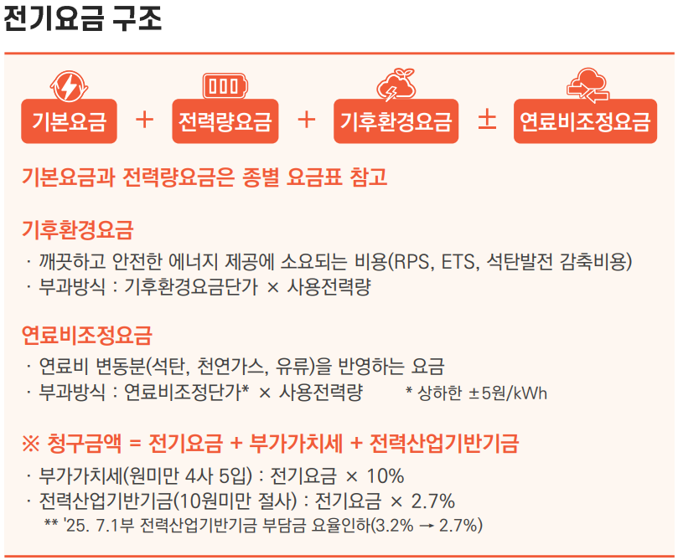

 |  |  | Q | P
 |  | 전력량요금 | 235 | 115 | 27090
 |  | 기후환경요금 | 235 | 9 | 2115
 |  | 연료비조정요금 | 235 | 5 | 1175
 |  | 기본요금 |  |  | 1260

 |  |  | 소비전력(W) | 사용시간(h) | 개수 | 전력량(kWh)
 |  | TV | 81.3 | 3 | 1 | 0.2439
 |  | 워시타워 | 3050 | 1 | 1 | 3.05
 |  | PC | 150 | 2 | 1 | 0.3
 |  | 모니터 | 20 | 2 | 1 | 0.04
 |  | LED | 10 | 2 | 10 | 0.2
 |  | 충전기 |  |  |  |  | 3.8339
 |  | 냉장고 |  |  |  |  | 115.017
 |  | 전자레인지
 |  | 식세기
 |  | 드라이기

 |  | 대학원 강의 ERE Lecture10

